关系图
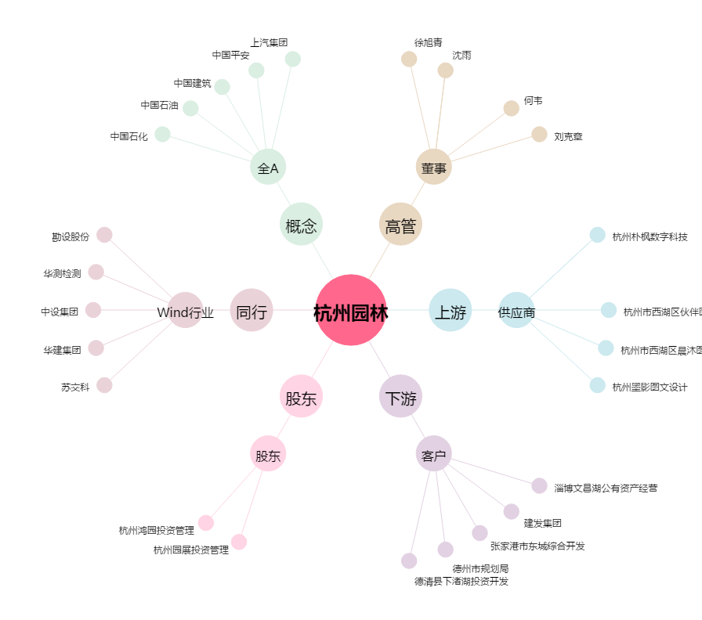
杭州园林[300649.SZ] - 关系概览图

